Sheet1
Scene No. | 8
Quest Title | 维安的料理
Quest Log | 去方舟花园西打败20只邪恶宠物鬼虎
Map No. | 21
 | 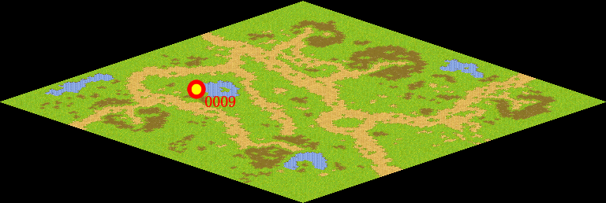
NPC No. | 9
Condition
Dialog | 辛苦你啦孩子，你要去星空大陆的话，首先要具备和那里的邪恶宠物作战的能力，为此，我要更加严格的训练你，首先，在方舟花园西有一种叫鬼虎的邪恶宠物，凶暴异常，破坏力很大，看你的实力了，去击退它们吧！
Select | 1：接受，2：不接受
Result | 1 : Scene 009, 2 : 关闭对话框

ScriptFile | Qlog-0215-008.scr
 | Q0009-0215-008.scr

